応募用紙・個人
第14回 懸賞作文
 |  |  |  |  |  |  |  |  |  |  |  | ※主催者記入欄
 |  |  |  |  |  |  |  |  |  |  | 作品№ :
小さな助け合いの物語賞
 |  |  |  |  |  |  |  |  |  |  | 応募用紙 個人用

フリガナ
① 表題 （タイトル）
フリガナ
② 氏名
③ 郵便番号
④ 住所 | 都道府県名 |  |  | 以下の住所

⑤ 電話番号・メール | 電話番号 |  |  |  |  |  |  |  | メールアドレス
⑥ 年齢 |  |  |  | 歳 |  | ⑦ 性別 |  | 男 | ※どちらかに〇を付けてください
 |  |  |  |  |  |  |  | 女
⑧ 当コンクールを知ったきっかけ | 該当する箇所の□枠内に✓をご記入ください。

 |  | 1. 信用組合の店舗・職員経由

 | （ |  |  |  | 信用組合 |  | ）
 | ※信用組合名をご記入ください。

 | 2.信用組合経由以外のきっかけの場合
 |  | ①全国信用組合中央協会ホームページ |  |  |  |  |  |  |  | ⑤SNS広告

 |  | ②情報誌「ボン・ビバーン」 |  |  |  |  |  |  |  | ⑥ポスター

 |  | ③友人・知人の紹介 |  |  |  |  |  |  |  | ⑦チラシ

 |  | ④学校 |  |  |  |  |  |  |  | ⑧新聞

⑨ 職業
（学校名・学年）
⑩エッセー（作文） の文字数 |  |  |  | 作者本人によるチェックをお願いします。（□の中に✓をご記入ください。）
 |  |  | 字

3枚目
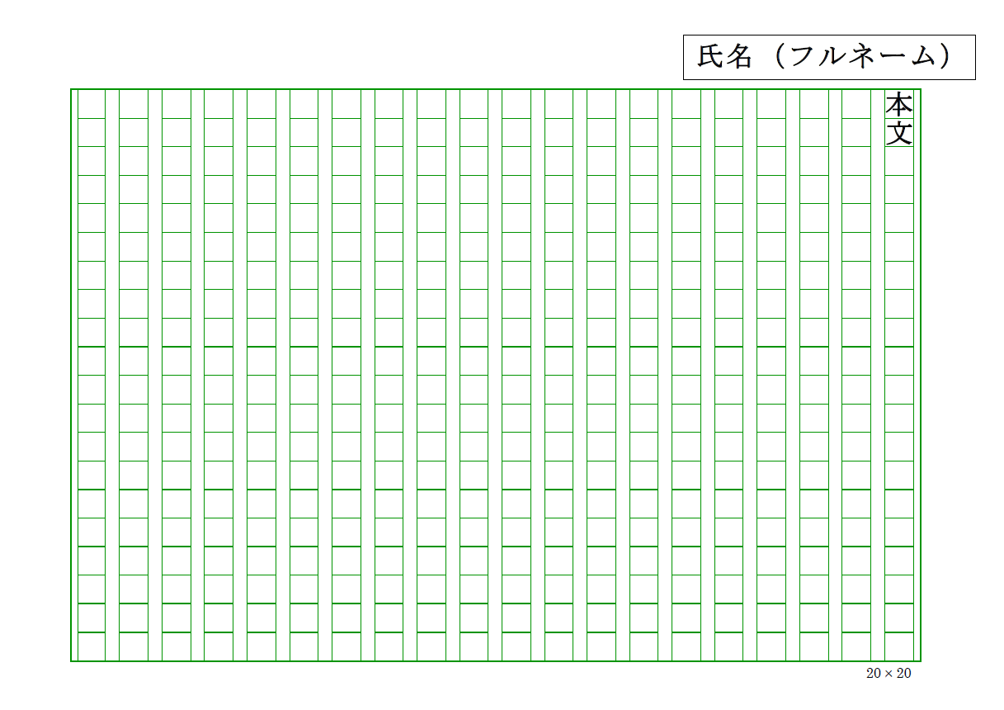
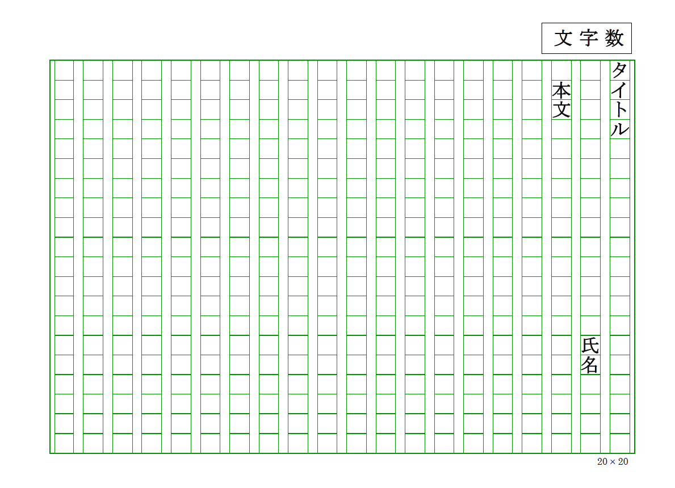
2枚目
【応募にあたっての注意点】
1. 応募用紙に必要事項を記入の上、
応募作品に添付し、郵送またはメールにてご応募ください。
2. 作品は、400字詰め原稿用紙または、本会ホームページより
1枚目
ダウンロードした原稿用紙（個人応募用）を利用してください。
3. 作品の文字数は、800字から1,200字以内で作成し、
応募用紙の⑩に文字数を記入してください。
4. 作品はホチキス止めをせず、下記の通り記入をお願いします。
①1 枚 目：1行目にタイトル、2行目に氏名、3行目から本文を書く。
右上にエッセー（作文）の文字数を記入
②2枚目以降：右上に氏名（フルネーム）を記入。

